Chi tiết địa chất
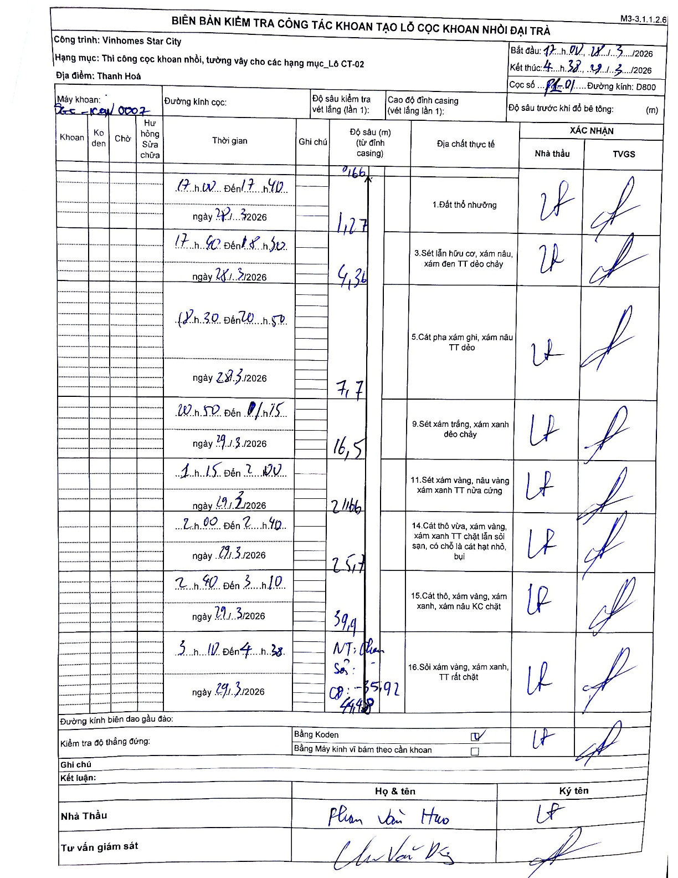
Dự án | Star City Thanh Hóa
Hạng mục | Thi công cọc khoan nhồi, tường vây cho các hạng mục_Lô CT-02
Tên bộ phận | Lô CT-02
Số hiệu cọc | P1-01
Tên Máy khoan | SGC-KCN0007
Đường kính | D800
Bắt đầu thi công | 17:00 28/03/2026
Kết thúc thi công | 04:38 29/03/2026

Địa chất TT | Đường kính | Mô tả lớp thiết kế | Từ (h) | Đến (h) | Cao độ từ | Cao độ đến | T.Gian (h) | Dài (m) | V (m/h) | Ghi chú
1.Đất thổ nhưỡng | D800 | Đất thổ nhưỡng | 17:00 28/03/2026 | 17:40 28/03/2026 | -0.16 | -1.27 | 0.67 | 1.11 | 1.67 | Độ sâu bắt đầu ghi 0,16m (từ đỉnh casing)
2 | D800 | Sét lẫn hữu cơ, xám nâu, xám đen TT dẻo chảy | 17:40 28/03/2026 | 18:50 28/03/2026 | -1.27 | -4.36 | 1.17 | 3.09 | 2.65
3 | D800 | Cát pha xám ghi, xám nâu TT dẻo | 19:30 28/03/2026 | 20:50 28/03/2026 | -4.36 | -7.7 | 1.33 | 3.34 | 2.5
4 | D800 | Sét xám trắng, xám xanh dẻo chảy | 20:50 28/03/2026 | 01:15 29/03/2026 | -7.7 | -16.5 | 4.42 | 8.8 | 1.99
5 | D800 | Sét xám vàng, nâu vàng xám xanh TT nửa cứng | 01:15 29/03/2026 | 02:00 29/03/2026 | -16.5 | -21.66 | 0.75 | 5.16 | 6.88
6 | D800 | Cát thô vừa, xám vàng, xám xanh TT chặt lẫn sỏi sạn, có chỗ là cát hạt nhỏ, bụi | 02:00 29/03/2026 | 02:40 29/03/2026 | -21.66 | -25.7 | 0.67 | 4.04 | 6.06
7 | D800 | Cát thô, xám vàng, xám xanh, xám nâu KC chặt | 02:40 29/03/2026 | 03:10 29/03/2026 | -25.7 | -39.9 | 0.5 | 14.2 | 28.4
8 | D800 | Sỏi xám vàng, xám xanh, TT rất chặt | 03:10 29/03/2026 | 04:38 29/03/2026 | -39.9 | -44.48 | 1.47 | 4.58 | 3.12 | Kết thúc khoan tại 44.48m. Cao độ mũi cọc (CP) -35.92

ẢNH BIÊN BẢN GỐC

